Sheet1
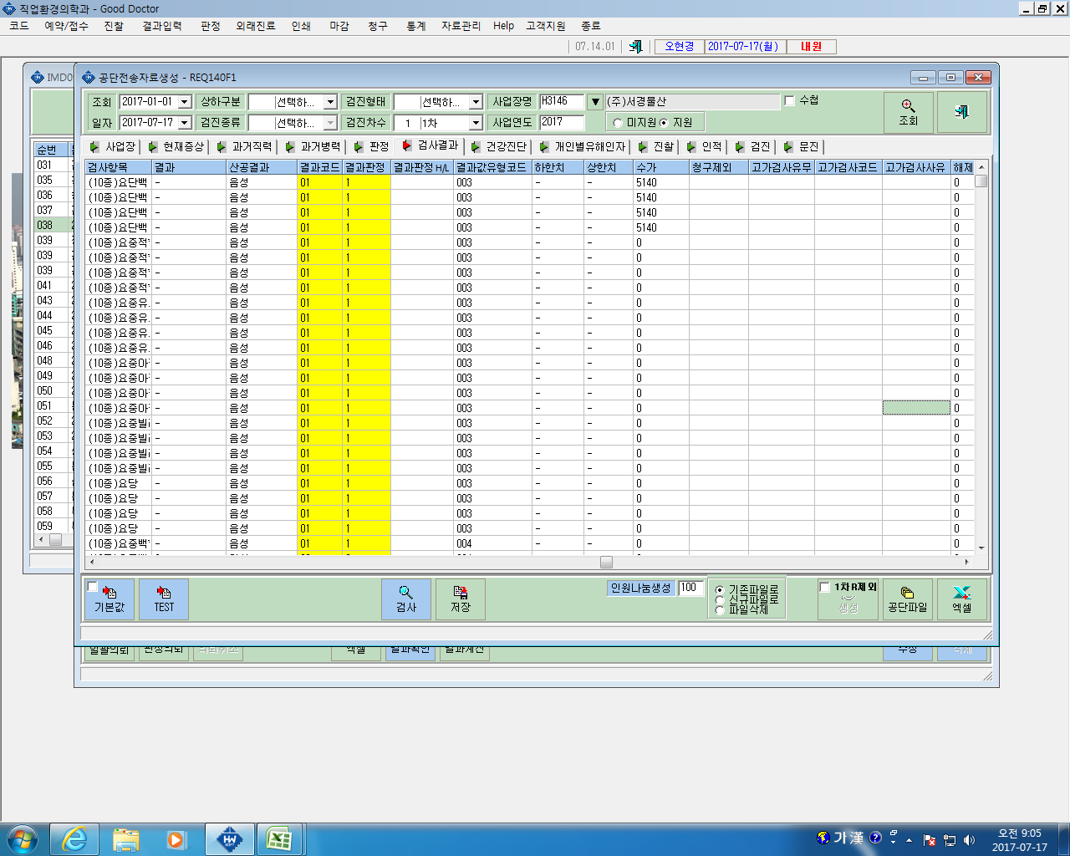
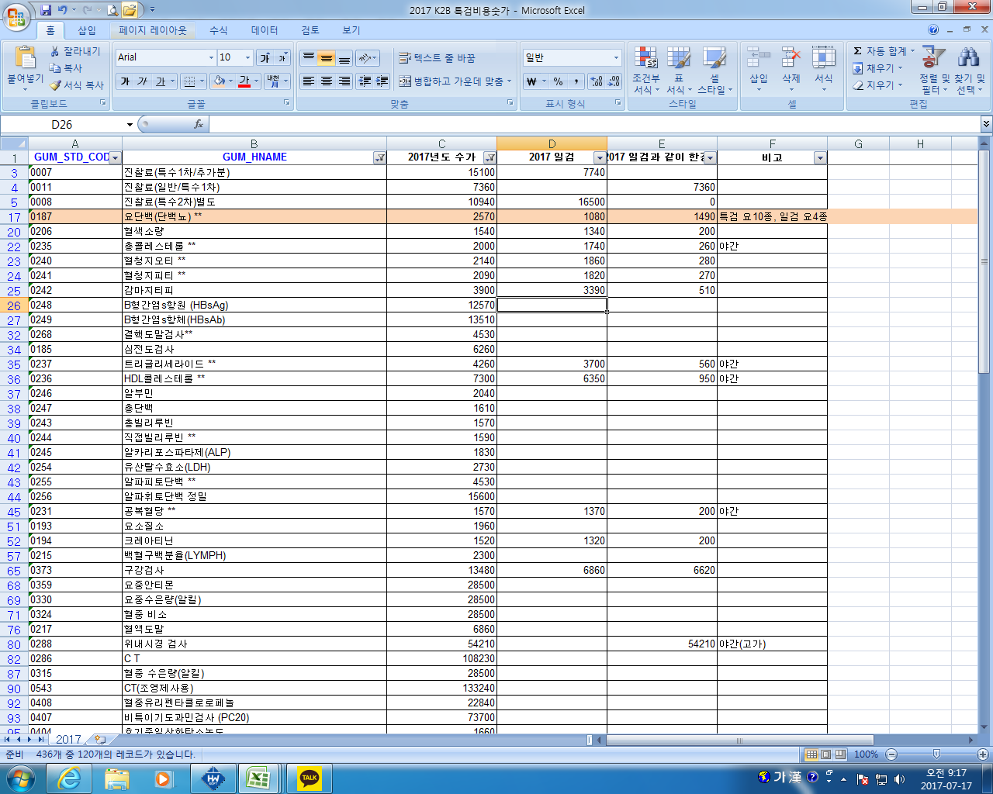
과장님 공단전송하면 금액이 다르다고 반송됩니다.

